SVNのインストール
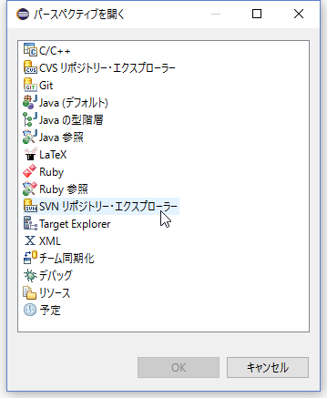
eclipseにSVNのプラグインをインストールします。

ヘルプの新規ソフトウェアのインストールを開く。
以下のアドレスを作業対象にコピペして次へを押しインストールを進める。(道なりに進める。)
subclipse - http://subclipse.tigris.org/update_1.12.x
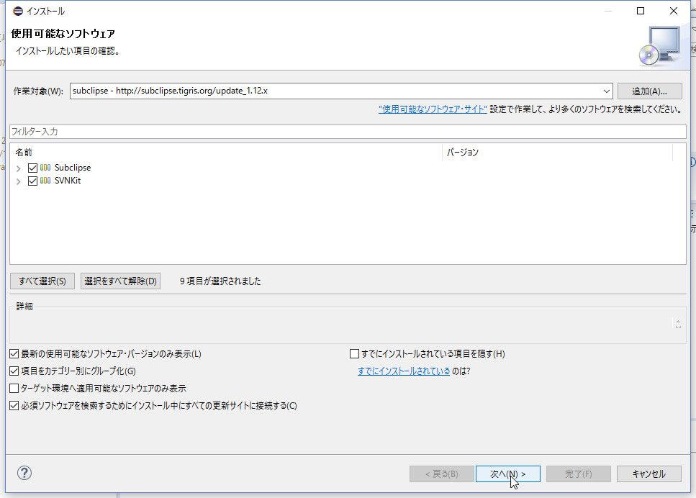

eclipseを再起動する。
ウインドウ→パースペクティブを開く→その他
SVNリポジトリを選択

チェックアウト
プロジェクトをチェックアウトします

以下を右クリックしてリポジトリーの新規作成します。

https://github.com/Ikepeeee/BeGIC.git
完了を押下。
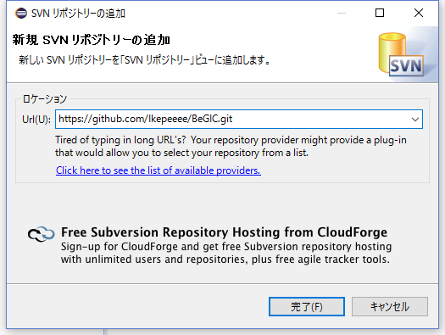

trunkをチェックアウトする

そのまま完了を押下。
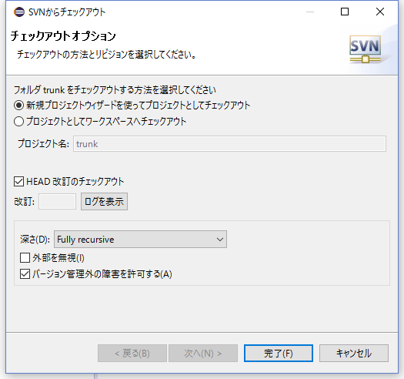

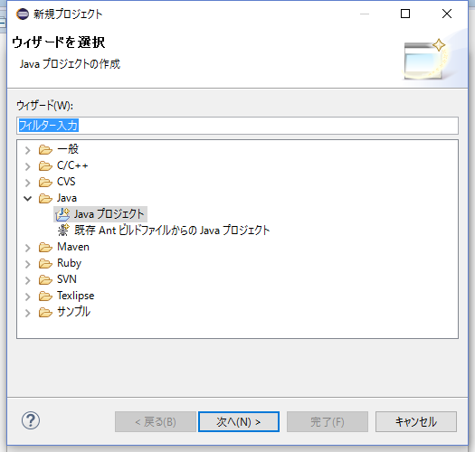

完了を押下して進める（チェックアウトが開始しますしばらく待ってください）


プロジェクトが現れる。

プロジェクト設定
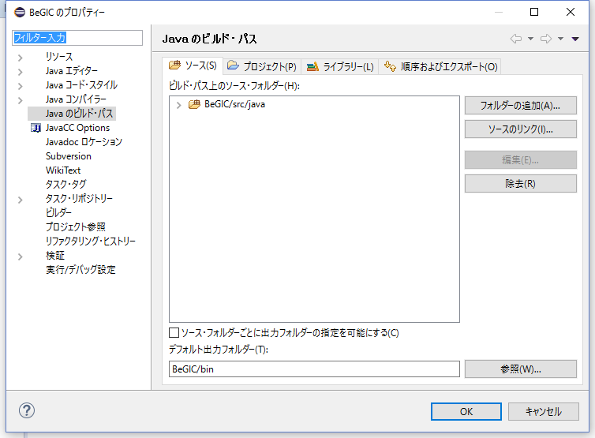
プロジェクトの設定を行います。

プロジェクトのプロパティを開く

ソースフォルダの変更を行う(BeGIC/src → BeGIC/src/javaに変更)

ビルド設定
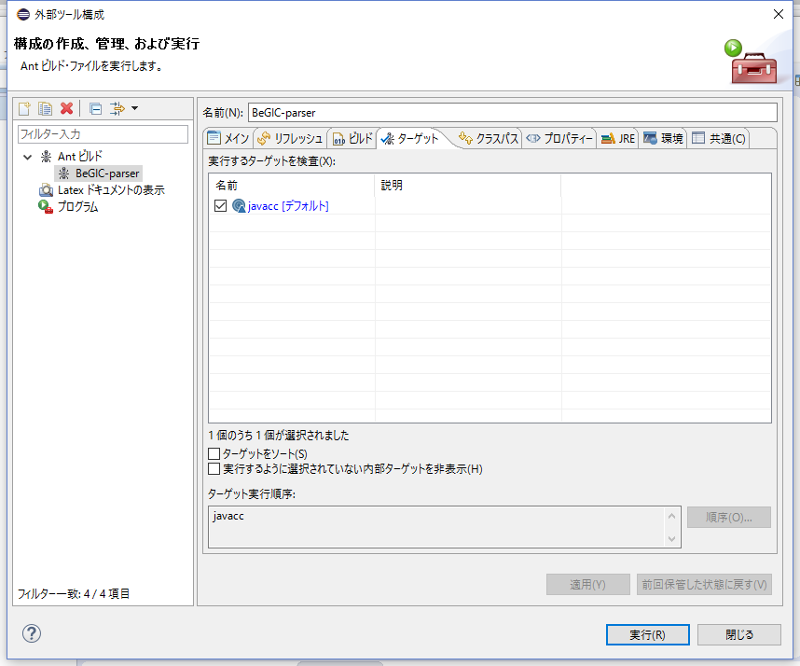
Ant buildの設定を行います。

外部ツールの構成を開く

ビルドファイルを設定
ビルドファイルはプロジェクト配下のbuild.xml
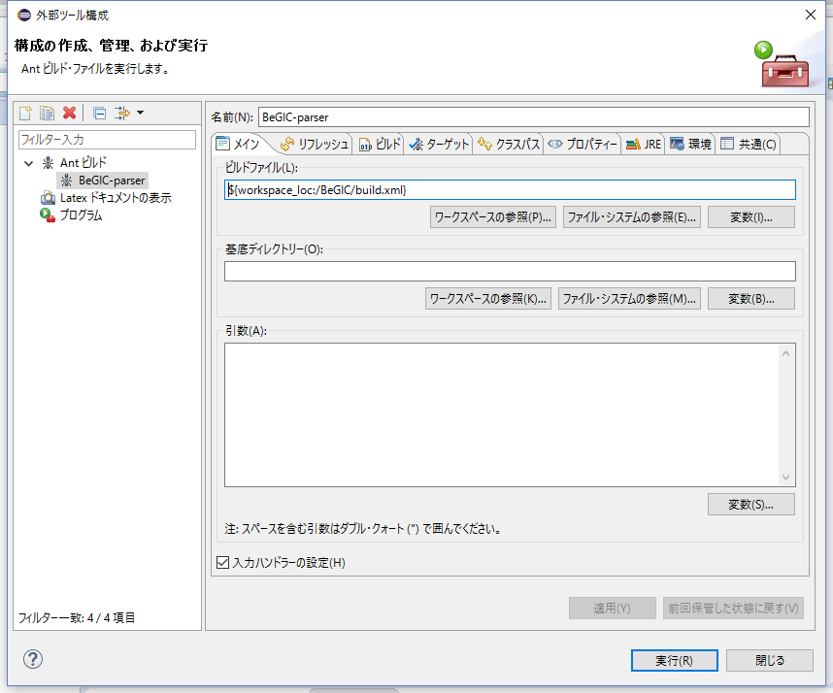

ターゲットはいまのところjavaccのみ。

